FAQ
Wann kann ich einen Patienten, dessen Behandlung abgeschlossen ist, löschen? | Ca. 3 KW nach Abschluss der Behandlung kann der "abgeschlossene" Patient aus den Grunddaten entfernt werden: Ganze Zeile markieren > Rechte Maustaste > "Zellen löschen"
Wie drucke ich den Behandlungsplan der aktuellen Woche aus? | 1. Notizen mit Behandlungs-ENDE oder Neuaufnahme sollten eingeblendet sein (Rechte Maustaste -> "Notiz ein/ausblenden") 2. Seitenlayout so einstellen, dass Notizen mitgedruckt werden (Seitenlayout > Seite einrichten > Blatt > Wie auf dem Blatt angezeigt) 3. auszudruckenden Bereich mit der Maus selektieren (siehe rechts auf dem 1. Bild) 4. Datei drucken -> Nur Auswahl, Querformat, Blatt auf einer Seite (optional: Seitenränder verkleinern) | 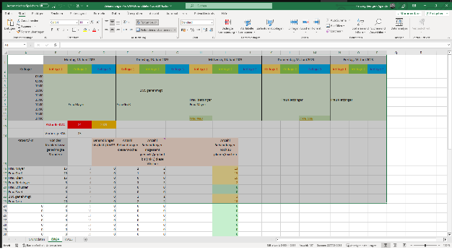 | 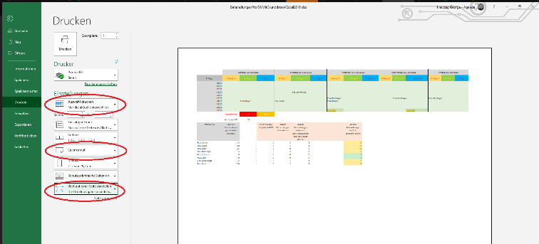
Wie erstelle ich eine Lasche für eine neue KW? | 1. Rechte Maustaste auf letzte/aktuellste Lasche -> "Verschieben oder Kopieren" 2. im angezeigten Dialog "ans Ende stellen" und "Kopie Erstellen" aktivieren 3. die so neu angelegte Lasche richtig benennen: zB. KW29 4. in Zelle mit rotem Hintergrund die richtige Kalenderwoche eintragen 5. Zellen mit Behandlungsterminen der Woche (=hellgrüner Bereich) markieren > Rechte Maustaste > Inhalte löschen 6. Namen für die neuen Behandlungstermine eingeben (am besten via Text-Kopie aus den Grunddaten, damit der Text ganz sicher gleich bleibt!)
Wie gebe ich bereits in der Vergangenheit (=vor der ersten hier erfassten KW) erfolgte Behandlungen ein? | In Lasche mit der KW, die die Vergangenheit repräsentiert, In der Spalte F kann man die hinterlegte Formel durch feste Werte ersetzen.

